Calculator nr. credite
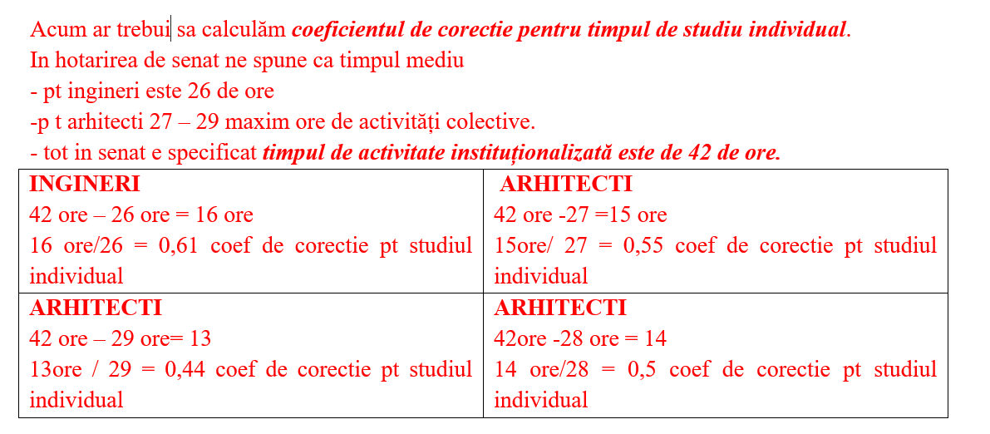
CALCULATOR NUMĂR DE CREDITE PENTRU MATERIE
Se completează doar câmpurile cu roșu, restul se calculează automat!!!

Indicator | Valoare | Explicații

Număr credite pentru materie: | 5 | Numărul de credite = Tt / valoarea unității de credit
Valoarea unității de credit: | 25.2 | Vezi cum se calculează mai jos!
Timp total de muncă (Tt): | 115.92 | Tt = Tms * Ns
Număr de săptămâni pe semestru (Ns): | 18 | 14 săptămâni de predare și 4 săptămâni de examinare
Timp mediu săptămânal (Tms): | 6.44 | Tms = Tactcolectivă + Tactindividuală
Timp activitate colectivă (Tactcolectivă): | 4 | Tactcolectivă = Tcurs + Tseminar + Tpractică
Timp curs (Tcurs): | 2 | Număr de ore pe săptămână pentru fiecare tip de activitate
Timp seminar (Tseminar): | 2
Timp practică (Tpractică): | 0
Timp activitate individuală (Tactindividuală): | 2.44 | Tactindividuală = c * Tactcolectivă
Coeficient de corecție (c): | 0.61 | Ingineri: 0,61 | Architecți: 0,44 - 0,5 - 0,55 | Vezi explicația în roșu de mai jos

Valoarea unității de credit: | 25.2 | Unități de credit = Os / Cs
Timp de activitate instituționalizată Ta (ore): | 42 | Specificat în carta UPT, hotărâre de senat 2019-2020
Săptămâni pe semestru S (inclusiv sesiunea): | 18
Număr de ore pe semestru (Os): | 756 | Os = Ta * S
Număr de credite pe semestru (Cs): | 30 | Un an are 60 de credite, deci un semestru are 30 de credite

